表紙・改定履歴
Webダイレクト販売

画面設計書
試算結果展開緩和一時金画面
G0107

© 2020 Sasuke Financial Lab Inc.

変 更 記 録
版数 REV. | 作成更新日 | 変 更 内 容 | 担 当
01 | 2020-08-19 | 初版 | 小川
02 | 2020-09-03 | 画面レイアウトの文言修正 ・初期2倍型・同額型の給付金額の表示変更 | 小川

画面レイアウト
画面レイアウト | システム | 画面名 | 画面ID
 | Webダイレクト販売 | 試算結果展開緩和一時金画面 | G0107

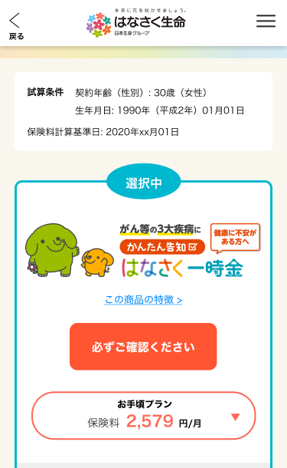

X
G0103.試算結果画面と共通

1

2

3

4

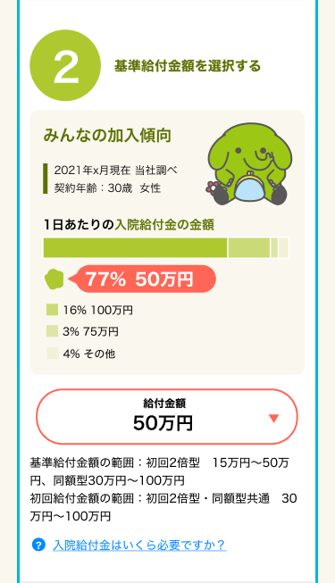
A

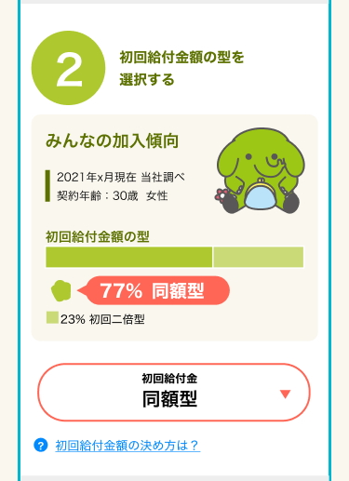

3
1

2

4

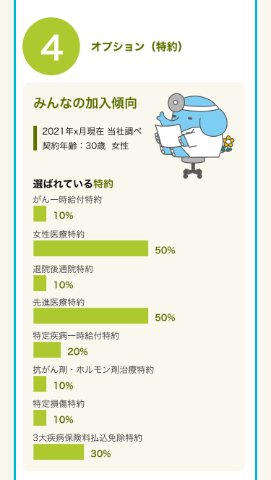

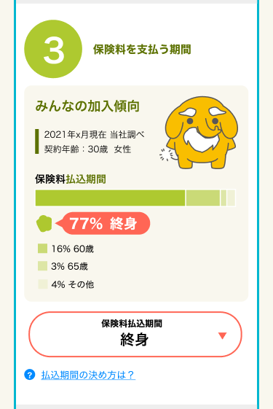

5

6

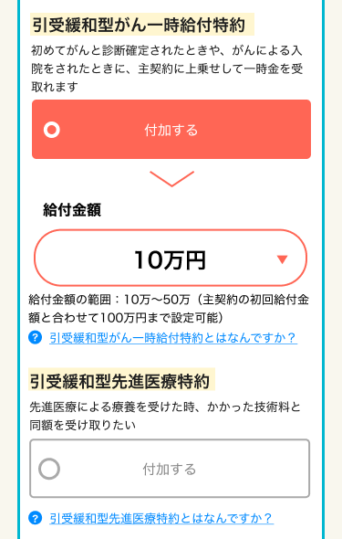
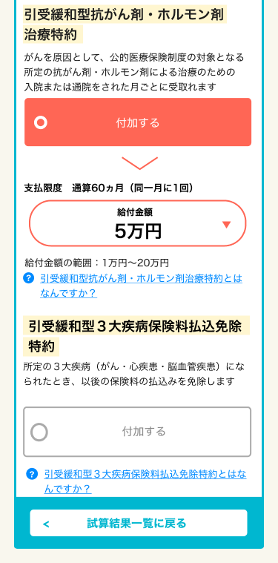

7
12

13
8

9
14

10
15
11

16

17

X
追従フッター
G0103.試算結果画面と共通

5

